Tablero

TU GOBIERNO EN NÚMEROS
Actualizado al 31 de mayo de 2026
GOBERNACION DEPARTAMENTAL DE CHIQUIMULA

AUTORIDADES |  |  | GESTIÓN DE PRESUPUESTO |  | EJECUCIÓN PRESUPUESTARIA POR GRUPOS DE GASTO |  | EJECUCIÓN PRESUPUESTARIA POR CLASIFICACIÓN GEOGRÁFICA |  | SERVICIOS PERSONALES, TÉCNICOS Y PROFESIONALES
Gobernador Departamental | Luis Allberto Compá Martinez |  | Presupuesto vigente 2026 | Q4,001,952.00 | Grupo (000): Servicios Personales | Q1,056,842.90 | Región (2001): Región Nor-oriente | Q4,001,952.00 | Presupuesto para pago de salarios y honorarios | Q3,048,462.00
 |  |  |  |  | Grupo (100): Servicios No personales | Q165,341.38 | Región (x): _____________________ | Q.000,000,000.00
Jefe Administrativo Financiero en Funciones | Claudia Marina Morales Velasquez de Espino |  | Presupuesto ejecutado | Q1,273,465.93 | Grupo (200): Materiales y Suministros | Q51,281.38 | Región (x): _____________________ | Q.000,000,000.00 | Presupuesto ejecutado en pago de salarios y honorarios | Q1,056,842.90
 |  |  |  |  | Grupo (300): Propiedad planta y equipo | Q0.00 | Región (x): _____________________ | Q.000,000,000.00
 |  |  |  |  | Grupo (400) | Q0.00 | Multiregional: ____________________ | Q.000,000,000.00
 |  |  | Porcentaje de ejecución | 31.8 |  |  | 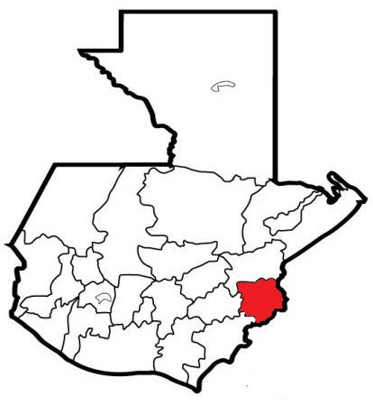 |  | Porcentaje de ejecución en el pago de salarios y honorarios | 34.67
 |  |  |  |  | EJECUCIÓN POR FINALIDADES
 |  |  |  |  | Dirección y Coordinacion | Q1,273,465.93
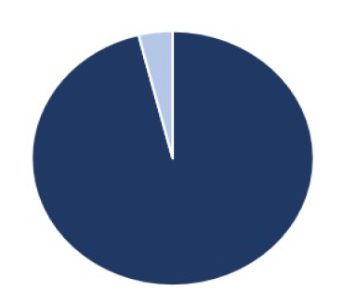
 |  |  |  |  |  |  |  |  | Personal permanente 011 | 28 personas
 |  |  |  |  | Servicio de emisión de resoluciones, autorizaciones y certificaciones | Q0.00 |  |  | Personal temporal 021 Personal temporal 022 Jornales 031 | 000 personas 000 personas 000 personas
 |  |  |  |  |  |  |  |  | Servicios técnicos o profesionales 029 | 3 personas
 |  |  |  |  |  |  |  |  | Servicios técnicos o profesionales subgrupo 18 | 000 personas

 |  | Descripción del programa |  | Presupuesto vigente | Presupuesto ejecutado | Procentaje de ejecución | PRINCIPALES AVANCES O LOGROS AL 31 DE MAYO DE 2026
PROGRAMAS PRESUPUESTA-RIOS | PROGRAMA 15 Servicios de Gobierno Departamental y Registro de Personas Juridicas | Es lograr cumplir con la misión, visión y objetivos de la instittucion para el ejercicio fiscal 2026 |  | Q4,001,952.00 | Q1,273,465.93 | 31.8
 | PROGRAMA 2
 | PROGRAMA 3
 | PROGRAMA 4
 | PROGRAMA 5

Hoja2
PRESUPUESTO VIGENTE PARA 2023 | Q497,004,000

PRESUPUESTO VIGENTE PARA 2023 | 497004000
PRESUPUESTO EJECUTADO | 21270489.85
PORCENTAJE DE EJECUCIÓN | 0.043
PRESUPUESTO EJECUTADO | Q21,270,490

PORCENTAJE DE EJECUCIÓN | 4.3%

